Задача 1
n1 | 50 | n2 | 70
x_ср | 85 | y_ср | 74
Дисп1 | 100 | Дисп2 | 74

Уровень значимости a = 0,05
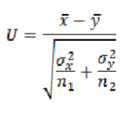
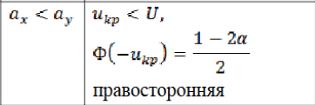

U | 6.2912192183

Ф(Uкр) | 0.45
Uкр | 1.65

Задача 2
n1 | 105 | n2 | 140
m1 | 60 | m2 | 69

Уровень значимости 0,02

p1 | 0.571 | p2 | 0.493 | p | 0.52653061224

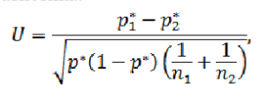
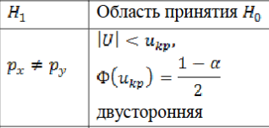

U | 1.2189405065

Ф(Uкр) | 0.49
Uкр | 2.33

